Hoja3
Identificador | Proceso de procesar carnet
Breve descripción | Corresponde al proceso de procesar y validar el carnet del estudiante
Objetivo que se logra con la ejecución del proceso | El cliente logra validar su carnet y puede acceder a un descuento en el modulo de registro de pedido y calculo del total del pedido
Ejecutores del proceso | Sistema
Disparador para el proceso (describe que evento o momento inicia el proceso) | Cuando el usuario registra un nuevo pedido, antes de iniciar se le solicita digitar el tipo de cliente, si ese cliente resulta ser un estudiante o un profesor, el sistema solicitara el codigo del carnet para comprobar la informacion
Pasos del proceso (se puede agregar un diagrama de flujo) | 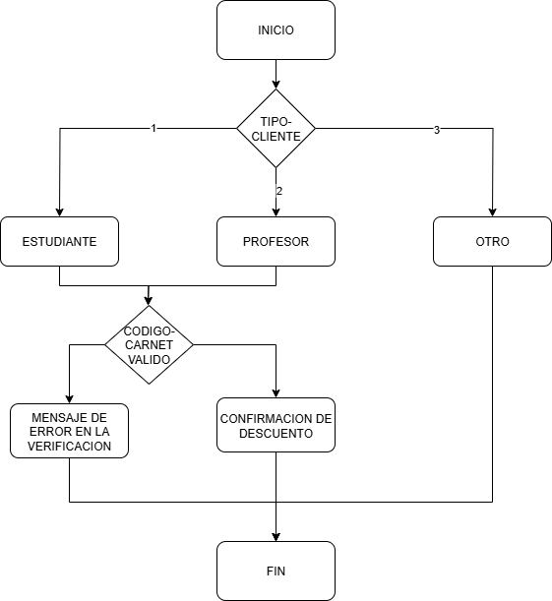

Punto de salida (describe como el proceso puede ser terminado después de ser completado con éxito) | Si el sistema logra validar el codigo del profesor o estudiante, procedera a informar sobre la validacion o no del codigo y la aplicación del descuento. Esta informacion sera reutilizada para el modulo de calculo del total
Puntos de interrupción (describe los eventos cuando el proceso puede ser terminado en el transcurso de su ejecución) | Cuando usuario digita cadenas de caracteres en el Menu de los tipos de clientes o en el codigo del estudiante Cuando pese a ser correcto el codigo, el sistema no lo detecta y no aplica los descuentos

